Лист1
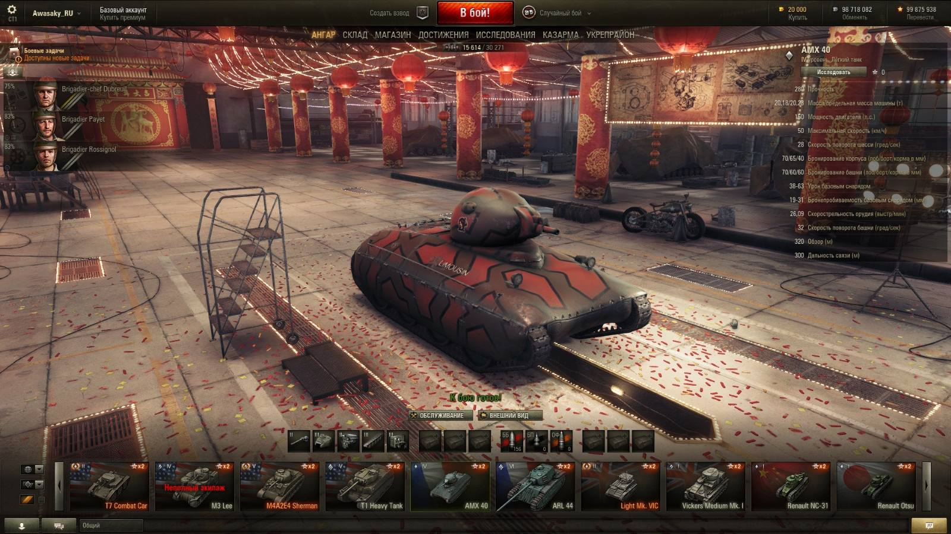
Примечание. Хочу обратить внимание, что не имею опыта игры в WoT, поэтому возможны несоответсвия моих представлений о функциях некоторых конопок с их реальным назначением
 |  |  |  | passed | failed | not run | blocked
Ответственный разработчик |  | Танковщук Б.А.
Тестировщик |  | Такой Т.О.
Версия ПО, браузера, ОС |  | 1.004.25, PC, Win 10
Блок | Проверка | Статус | Ссылка на баг
Ангар
 | Вход в Ангар осуществлён | passed
 | Модель танка отображается в ангаре | failed
 | Камеру можно вращать вокруг танка | blocked
 | Слева отображается Список экипажа | failed
 | Отображается Фоновое окружение Ангара | passed
 | Меню выбора танка внизу экрана | blocked
 | Меню Настроек танка чуть выше Меню | failed
 | Характеристики танка расположены в правой части экрана | passed
 | Отображается Верхняя панель | passed
 | Вкладки других экранов: Ангар, Склад, Магаазин, Достижения, Исследования, Казарама, Укрепрайон, расположены ниже Верхней панели | passed
 | Поле чата внизу экрана, ниже Меню Выбора танка | passed
Меню выбора танка
 | Меню выбора танка состоит и последовательности Карточек с изображениями танков | failed
 | Название танка указано на Карточке | passed
 | Фон Карточки является флагом страны происхождения танка | passed
 | Звезда в правом верхнем углу Карточки показывает (*я не знаю что, пусть будет количество побед) | passed
 | Символ в левом верхнем углу Карточки обозначает звание(?), уровень мастерства (?) экипажа этого танка | passed
 | Переключить модель танка при помощи мыши | passed
 | Пролистать список моделей с помощью кнопок со стрелками слева и права от Меню выбора танка | passed
 | Модель каждого танка соответсвует его изображение в Меню выбора танка | passed
 | Характеристики танка в правой части экрана меняются при переключении Карточек | passed
 | Кнопка Исследовать находится выше общих харектеристик танка | not run
 | Нажатие кнопки Исследовать открывает экран Ислледований этой модели танка | passed
 | Проверить возможность переключать танки стрелками на клавиатуре | passed
 | Кнопки настроек элементов танка функционируют в соответсвии своим задачам | passed
 | Кнопка Внешний вид вызывает меню настроек внешнего вида танка | failed
 | Кнопка Обслуживание выводит меню опций обслуживания танка | passed
 | Надпись "К бою готов!" появляется, когда танк прошёл настройку всех необходимых парметров | passed
 | Выпадающий список верхней иконки, левее Меню выбра танка, работает | passed
 | Выпадающий список средней иконки, левее Меню выбра танка, работает | passed
 | Чек-бокс нижней иконки, левее Меню выбра танка, работает | passed
Верхняя панель
 | Нажатие кнопки "Шестерёнка" в слевой части Панели вызывает экран настроек игры | passed
 | Нажатие на Ник открывает выпадающий список аккаунтов игрока | passed
 | Надпись Базовый аккаунт отображает актуальный статус аккаунта игрока | passed
 | Нажатие на Кнопку с надписью Базовый аккаунт Купить премиум ведёт на страницу покупки Премиум аккаунта | passed
 | Нажатие кнопки Создать взвод открывает Меню создания взвода | blocked
 | Нажатие кнопки Случайный бой открывает список возможных режимов игры | passed
 | Цифра на Кнопке Золота обозначает количество этой внутрииигровой валюты на аккаунте | passed
 | Нажатие кнопки с изображением Золота открывает страницу покупки Золота | passed
 | Цифра на Кнопке Серебра обозначает количество этой внутрииигровой валюты на аккаунте | passed
 | Нажатие кнопки с изображением Серебра открывает страницу обмена Серебра на нечто другое(не в курсе на что) | passed
 | Цифра на кнопке со Звездой означает сколько очков Славы накоплено игроком | failed
 | Нажатие кнопки со Звездой приводит в меню Перевода очков Славы в нечто иное | passed
 | Кнопка в Бой окрашена красным, когда произведены все необходимые настройки текущей сессии | passed
 | Нажатие кнопки В Бой приводит к началу игровой сессии на выбранном танке | passed
Чат
 | Клик в поле ввода текста устанавливает мерцающий курсор в начале поля | passed
 | Текст вводится с клавиатуры | passed
 | Текст может быть вставлен из буфера обмена | passed
 | Возможность вставить из буфера обмена картинку | passed
 | Нажатие Кнопки латунного цвета, с иконкой диалогового окна, правее поля ввода теста, отправляет введённое сообщение в чат | passed
 | Нажатие Кнопки контактов, первой слева, с иконкой силуэта человека, открывает меню Контактов | failed
 | Нажатие второй слева Кнопки Диалога открывает окно диалога с текущим собеседником | passed
 | Нажатие кнопки Общий открывает Меню выбора групп собоседников | passed
Список Экипажа
 | Список Экипажа содержит изображение лиц трёх его участников | passed
 | Список Экипажа содержит информацию об опыте каждого члена, выраженную в виде полосок количеством до трёх штук | passed
 | Список Экипажа содержит звания и имена участников | passed
 | Список Экипажа содержит пиктограмму возле каждого члена, указывающую на его роль в экипаже | passed
 | Список Экипажа содержит процентнй показатель опыта, полученного членом экипажа, до пререхода на новый уровень | passed
 | Присутсвует активная кнопка Меню Выбора членов экипажа чуть выше Списка экипажа | passed
 | Нажатие кнопки Меню Выбора членов экипажа открывает это меню | blocked

Блок | Проверка | Статус | Ссылка на баг
Редактировать
 | Окно Редактрования открывается | passed
 | Вкладка Параметры открывается | passed
 | Кнопка Загрузить файл открывает загрузку файлов | passed
 | Отображается имя загруженного файла, включая расширение | passed
 | Поле название не может быть пустым | passed
 | В поле название можно набирать любые символы | passed
 | В поле Описание можно набирать любые символы | passed
 | Кнопка Сохранить закрывает окно и добавляет новую строку в окно списка Инструкций | passed
 | Наименование файла в списке совпадает с указанным в окне Редактирования | passed
 | Вкладка История изменений открывается | passed
 | В ней отображено время загрузки файла или изменение его редактирования | passed
 | Крестик в углу закрывает окно | passed

